業務フロー(新規登録) (2)
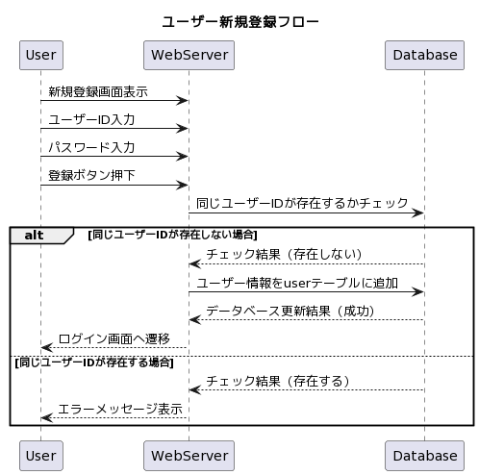
共通情報 | システム名 | テトリス | 作成者 | ○○ ○○
 | 工程名 | システム設計 | 作成日付 | 20xx/xx/xx
 | ドキュメント名 | テトリス 業務フロー | バージョン | v1.0
 |  |  | 更新者
 |  |  | 更新日付

業務フロー(トップ画面)
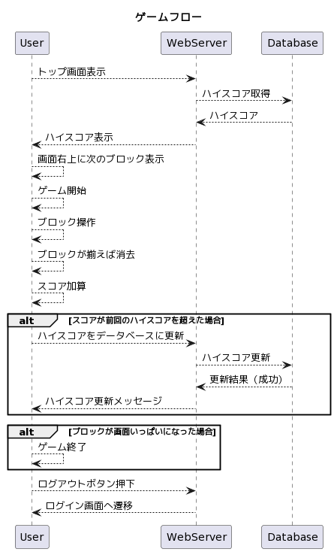
共通情報 | システム名 | テトリス | 作成者 | ○○ ○○
 | 工程名 | システム設計 | 作成日付 | 20xx/xx/xx
 | ドキュメント名 | テトリス 業務フロー | バージョン | v1.0
 |  |  | 更新者
 |  |  | 更新日付

業務フロー(ログイン)
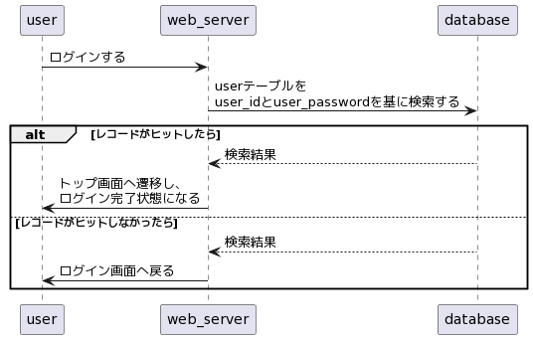
業務フロー
共通情報 | システム名 | テトリス | 作成者 | 森中 祐樹
 | 工程名 | システム設計 | 作成日付 | 2023-10-23
 | ドキュメント名 | テトリス 業務フロー | バージョン | v1.0
 |  |  | 更新者
 |  |  | 更新日付

